Data analysis
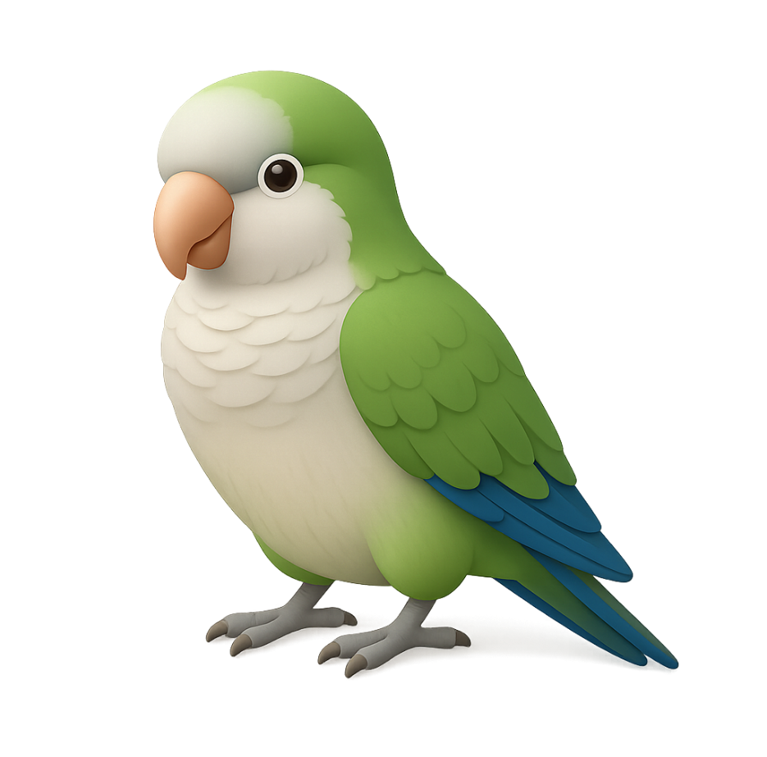
2025-09-29 | 整理WIP状态

WIP分类 | Sum of WIP Qty (KG)
定胚 | 52,035
待发染 | 9,050
待定胚 | 23,636
待除油定胚 | 3,394
待除油干布 | 15,457
待预定胚 | 498
后整理 | 71,543
待定成品 | 15,691
待干布 | 5,117
待退染厂 | 208
待退织厂 | 12,331
待过预缩机 | 2,780
待剪毛 | 20,428
待出QA | 1,686
待抓毛 | 468
待半定 | 9,252
待整理处理问题 | 3,584
Grand Total | 123,578

